Static
問題１ |  |  | 静的メンバーと静的クラス |  | 16時まで

 | プロジェクト名：Pr06_Static |  |  | propety→Access→Static

 | ① | 下記のようなLuggage（荷物）クラスがあります。
 |  | このクラスに静的フィールドを追加し、インスタンス化したオブジェクトのweightの合計を取得できるようにしてください。
class Luggage
{
private int weight;
public Luggage(int weight)
{
this.weight = weight;
}
}

 |  |  |  |  |  | weightの合計を静的フィールド

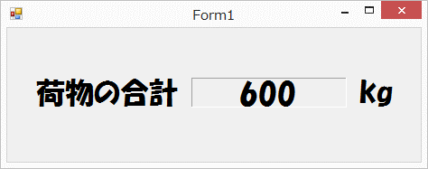
※出力例
Luggage luggage1 = new Luggage(100);
Luggage luggage2 = new Luggage(200);
Luggage luggage3 = new Luggage(300);
//荷物の合計を表示する処理
・・・

Access
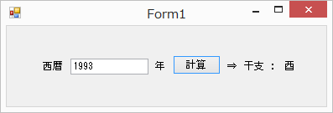
問題１ |  |  | アクセス修飾子

 | プロジェクト名：Pr06_Access

 | ① | 西暦を入力して計算ボタンをクリックすると、干支が表示されるプログラムを作成してください。
 | ② | 計算用クラスを作成し、そこから計算結果を取得するようにしてください。
 |  | ※計算方法
 |  | 西暦を１２で割ったあまりによって次のように判定します。
 |  | ０ 申
 |  | １ 酉
 |  | ２ 戌
 |  | ３ 亥
 |  | ４ 子
 |  | ５ 丑
 |  | ６ 寅
 |  | ７ 卯
 |  | ８ 辰
 |  | ９ 巳
 |  | 10 午
 |  | 11 未

Property
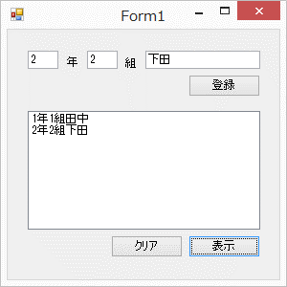
問題１ |  |  | プロパティ

 | プロジェクト名：Pr06_Property

 | ① | 下記のプロパティを持つ、Studentクラスを作成し、値の設定と表示をさせてみましょう。
 | ・ | int Grade （学年）
 | ・ | int Class （クラス）
 | ・ | string Name （名前）
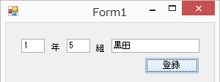
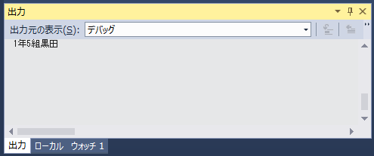

 | ② | ①のプロパティに下記の制限を加えましょう。
 | ・ | Grade ： １～６の値しか設定できないようにする。 |  | 実演参照
 | ・ | Class ： 1以上の値しか設定できないようにする。

 | ③ | 「○年○組××(名前)」という文字列を返す、読み取り専用のTextプロパティを追加しましょう。
 |  | ここまで
 | ④ | 1.「登録」を押すと入力された学年・組・名前を保持する。（10人まで保持する）
 |  | 2.「表示」を押すとこれまでに登録された人の学年・組・名前を一覧に表示する。
 |  | 3.「クリア」を押すと一覧の表示内容を消す。

